EVD_OPL02-14
Test Case ID | 02
Test Case Summary | Single asset, tanpa aksesoris, tanpa mobilisasi

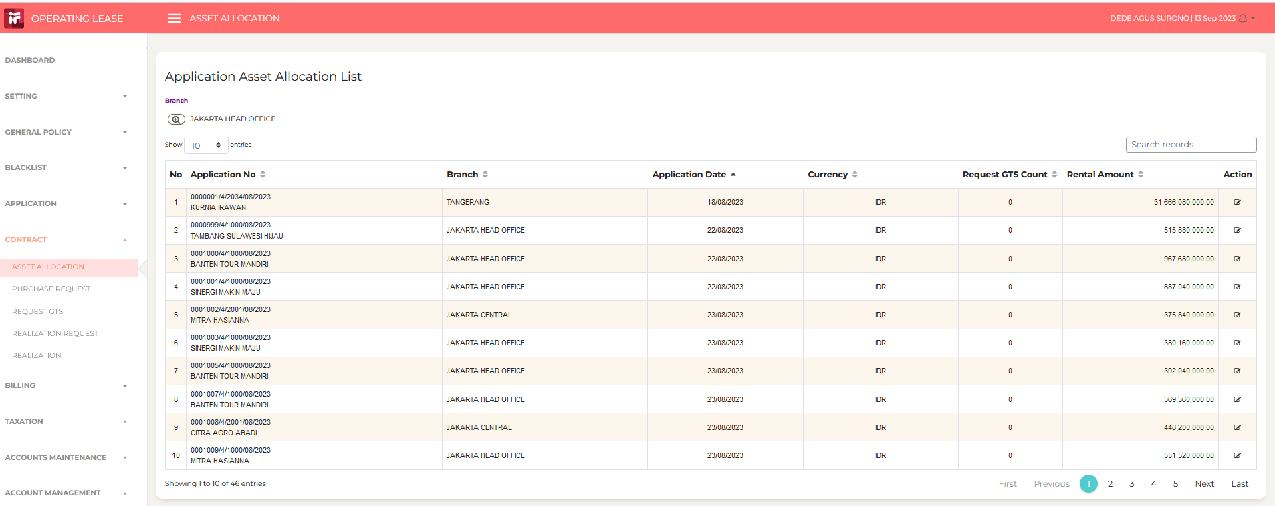
Step # | Test Evidence |  | Re-Test Evidence (if found Bug/Issue)
1

2

3
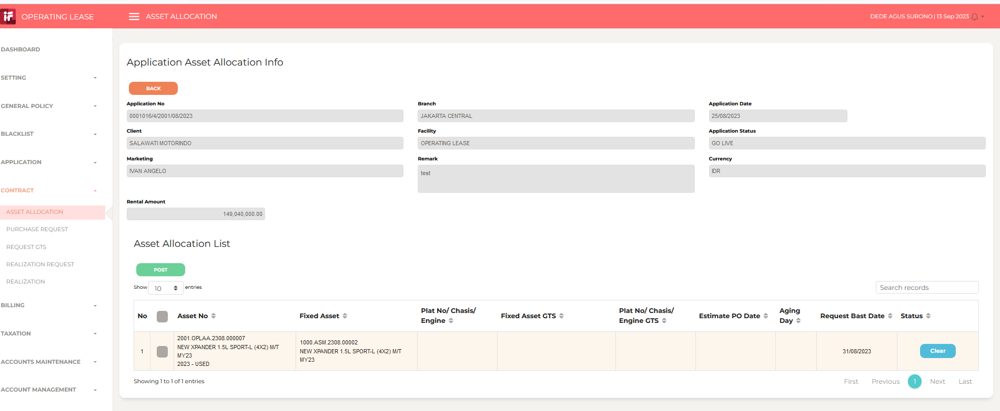

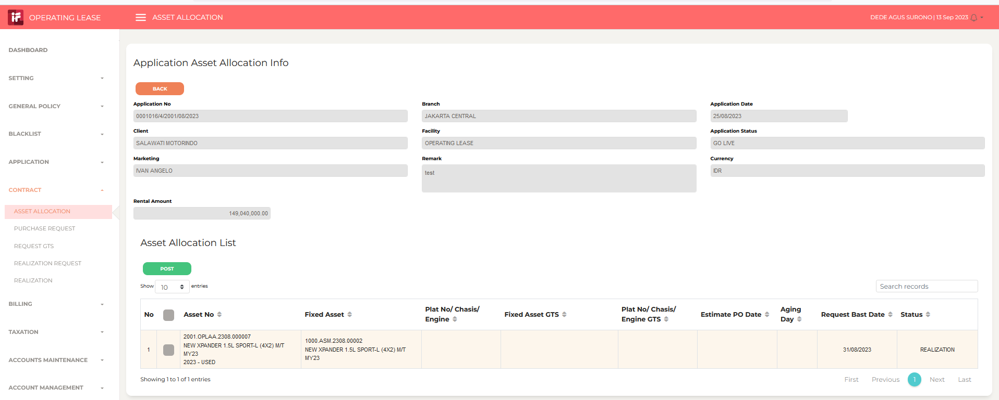
4

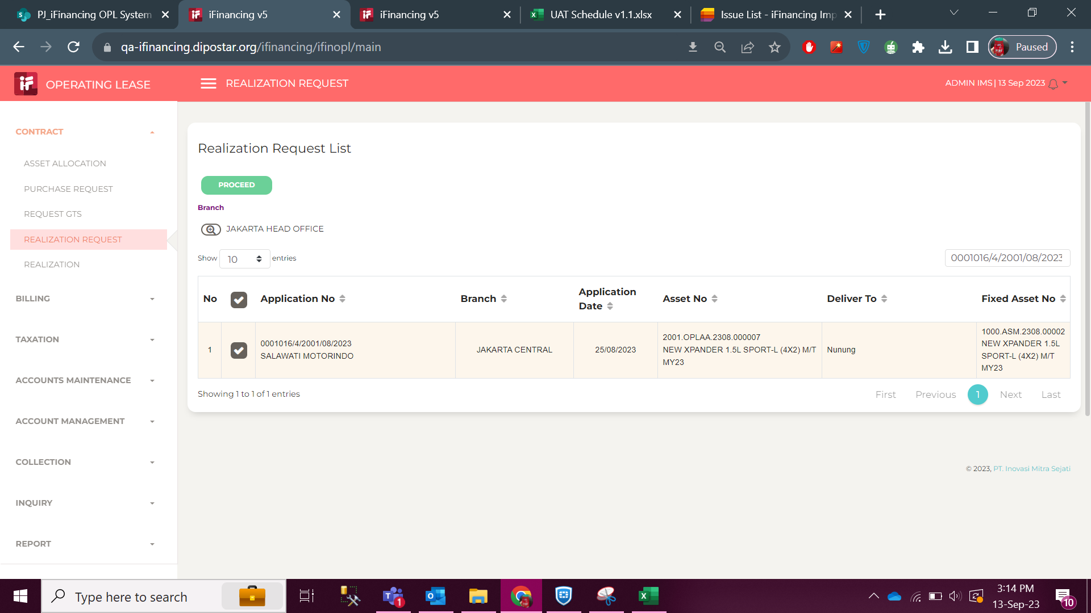
5

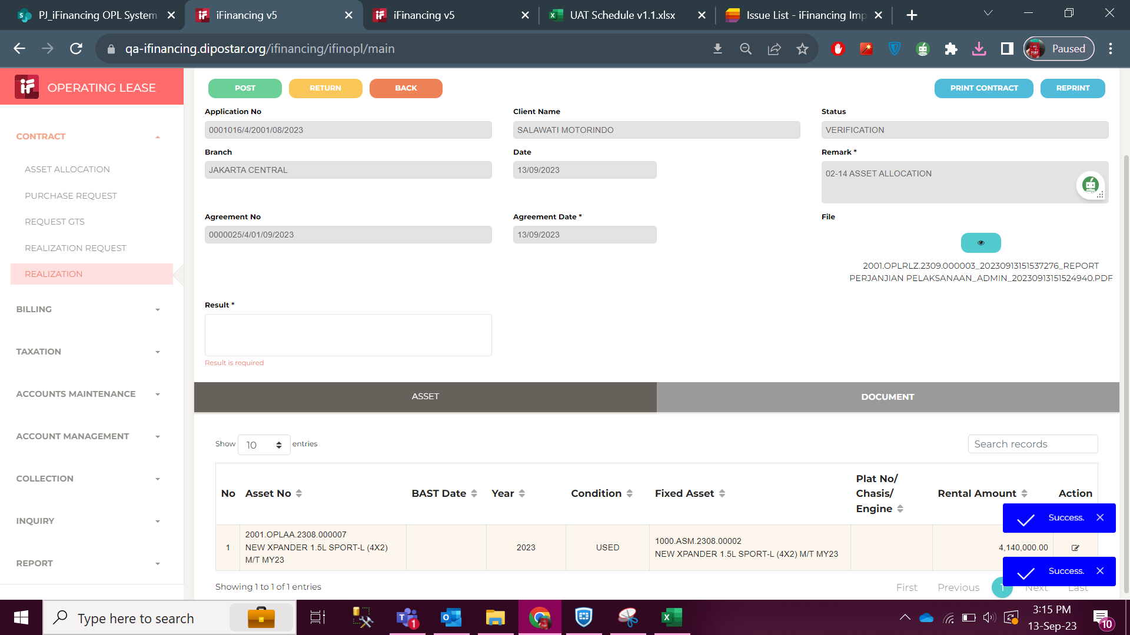
6

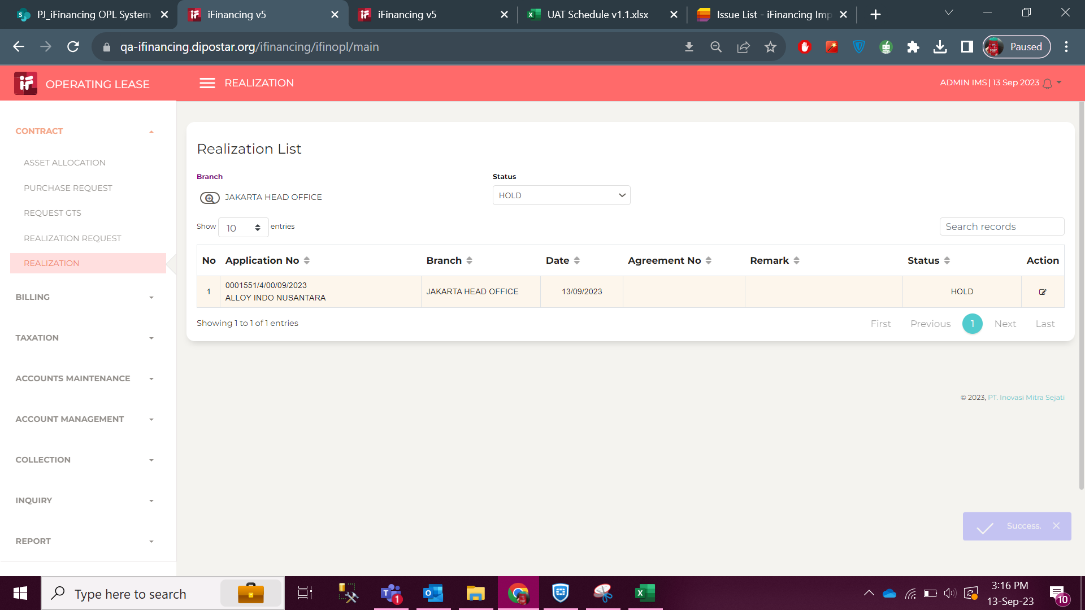
7

8

9
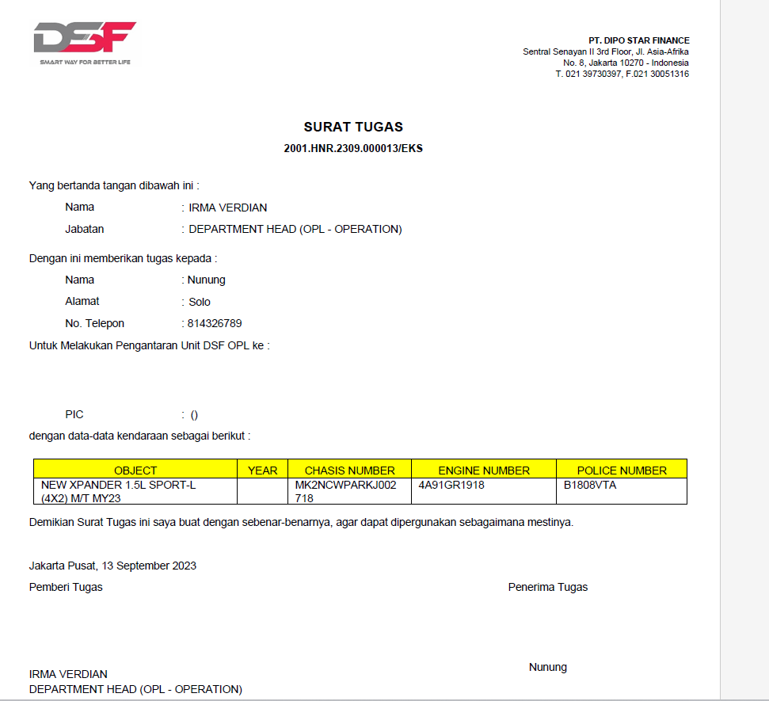

10

11

 |  | 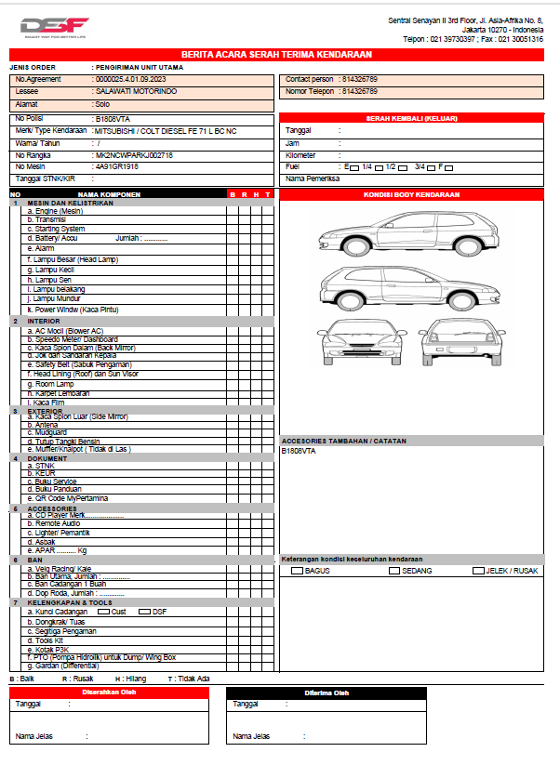
12
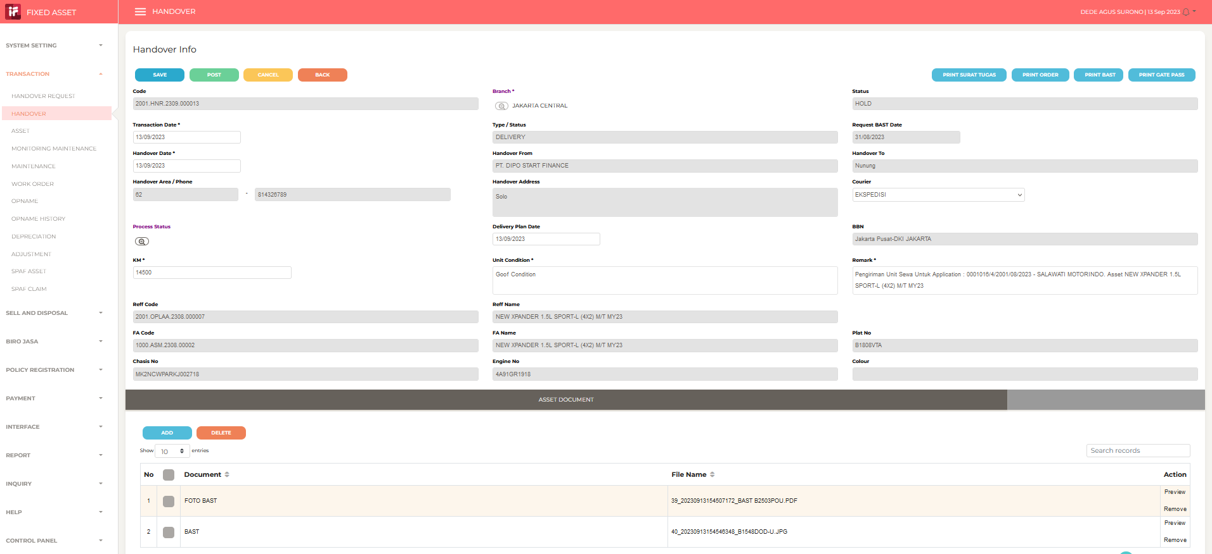

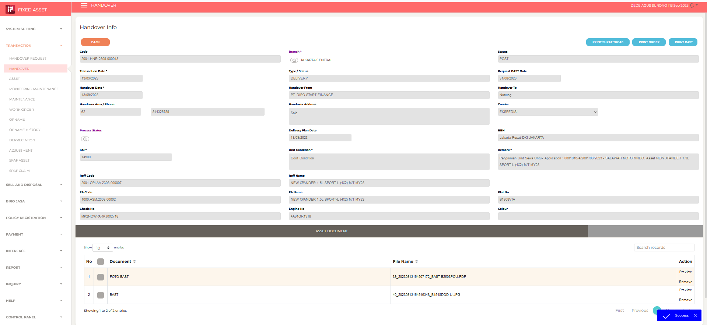
13

14

15

16

17

18

19

20

21

22

23

24

25

26

27

28

29

30

31

32

33

34

35

36

37

38

39

40

41

42

43

44

45

46

